ファネル分析
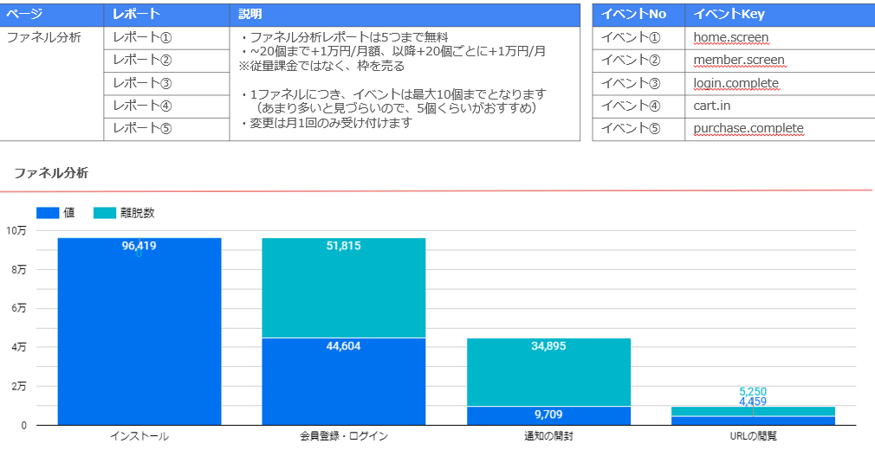
ファネル分析レポート依頼 |  |  | 全プラン対象
Google Data Portalでファネル分析レポートを提供します。利用に際し、FANSHIPイベントをお知らせください。
5つまで無料。～20個まで+1万円/月、以降+20個ごとに+1万円/月
1ファネルにつきイベントは10個まで可能。変更は月1回のみ。
以下の赤い背景の項目に入力してください。

＃1 |  | 依頼日
イベントNo | イベントKey
イベント①
イベント②
イベント③
イベント④
イベント⑤

＃2 |  | 依頼日
イベントNo | イベントKey
イベント①
イベント②
イベント③
イベント④
イベント⑤

＃3 |  | 依頼日
イベントNo | イベントKey
イベント①
イベント②
イベント③
イベント④
イベント⑤

＃4 |  | 依頼日
イベントNo | イベントKey
イベント①
イベント②
イベント③
イベント④
イベント⑤

＃5 |  | 依頼日
イベントNo | イベントKey
イベント①
イベント②
イベント③
イベント④
イベント⑤

